Sheet1
物料清单
本体 | 图片 | 售价 | 购买链接 | 备注
BabyAlpha Dev | 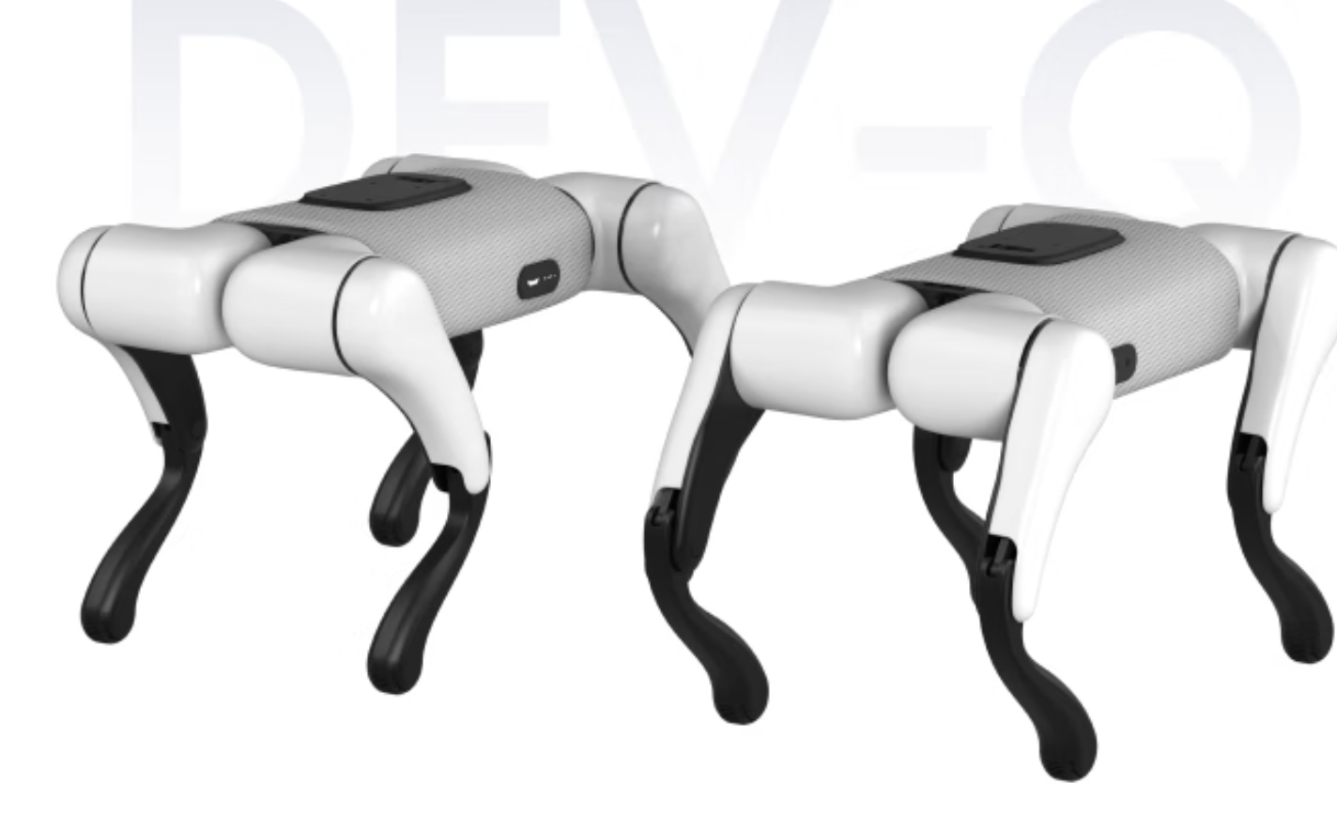 | 4864.05元人民币（价格会变动） | 京东
Lerobot So102 |  | 1110元人民币起（价格会因选择而变动） | 淘宝 | 新手推荐组装好的版本， 高手推荐自己动手组装
RDK X5 | 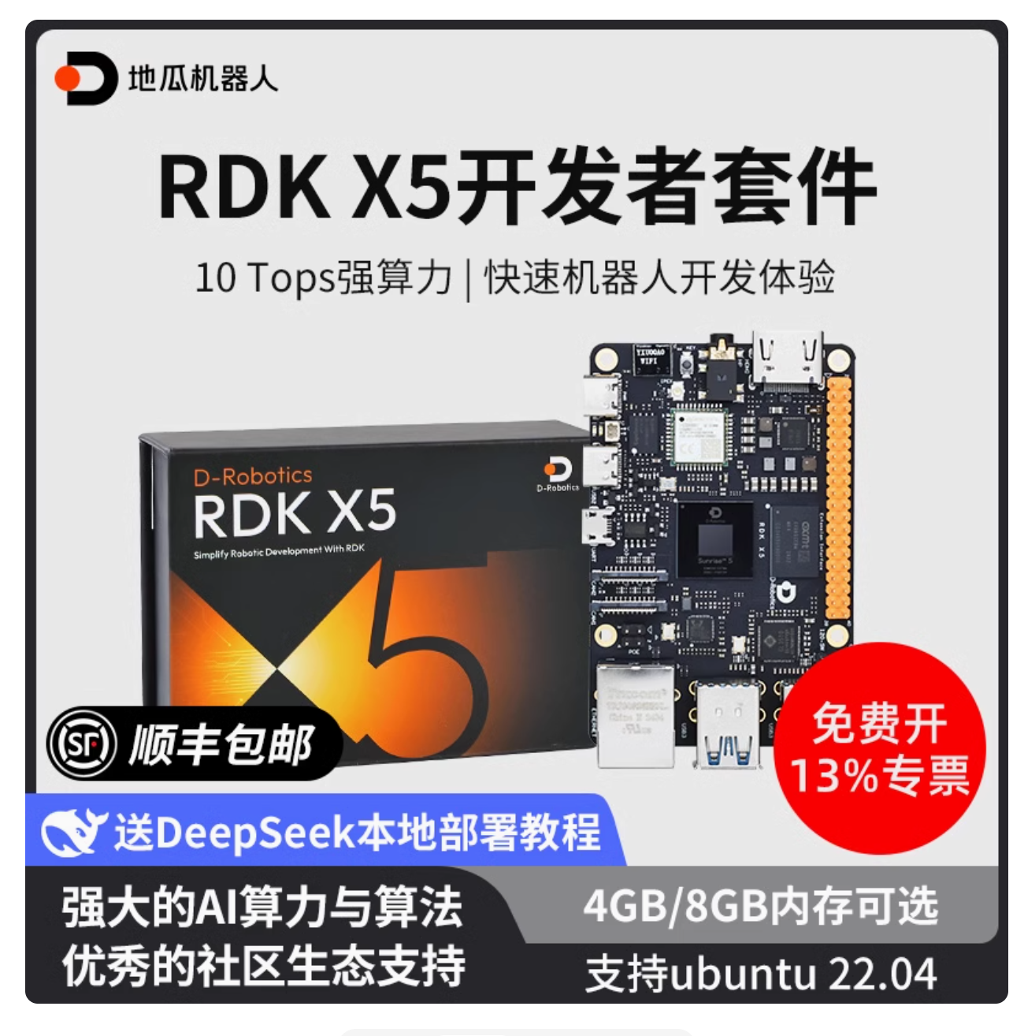 | 529元人民币起 （价格会因选择而变动） | 淘宝 | 需要准备至少64GB的SD卡
RDK电源转接板 | 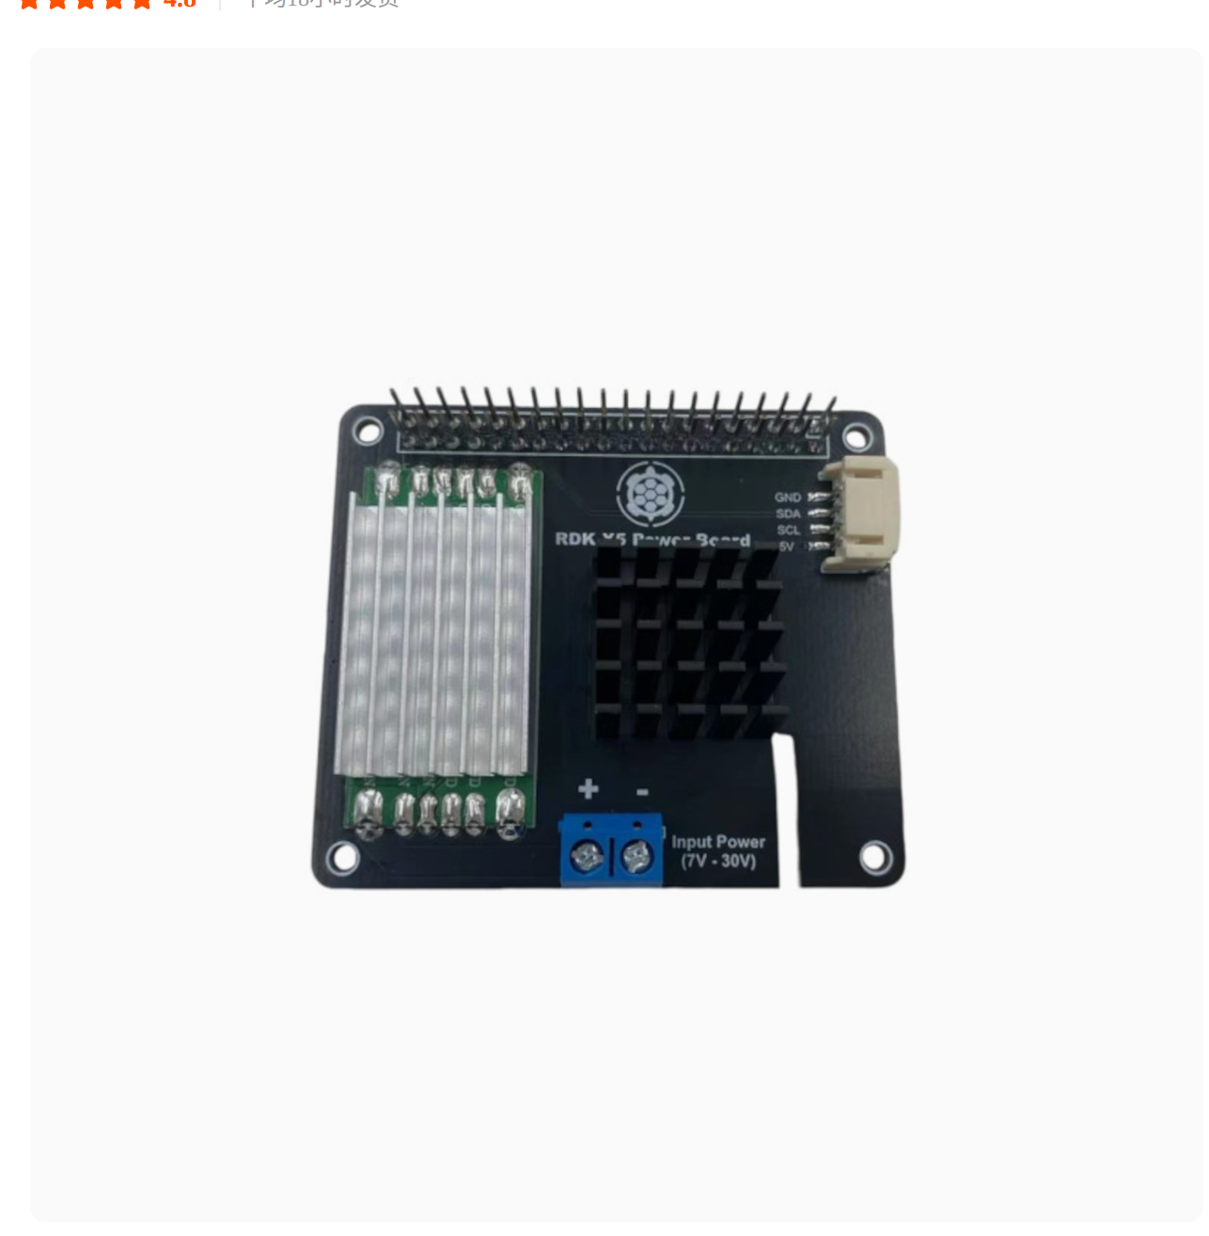 | 40元人民币（发货周期2天） | 淘宝 | 需要通过斜口钳剪去一些GPIO杜邦排针
DC1转3接线 | 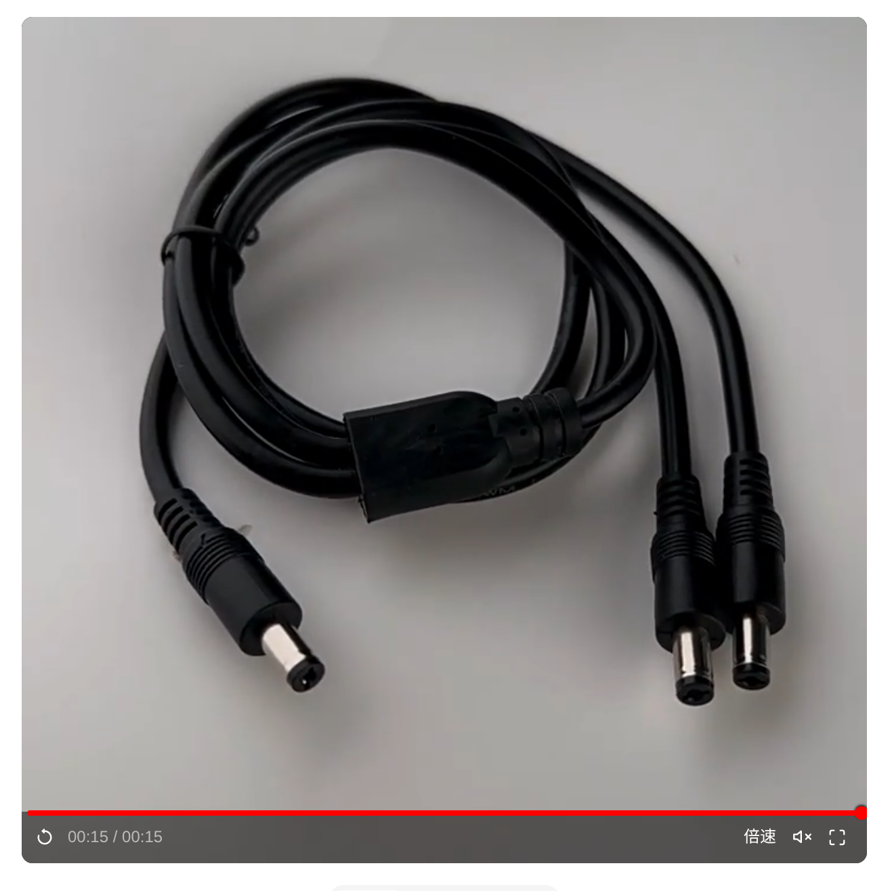 | 5.34元人民币起 | 淘宝 | 推荐0.7m或者1m

外壳转接件
X5保护壳 | 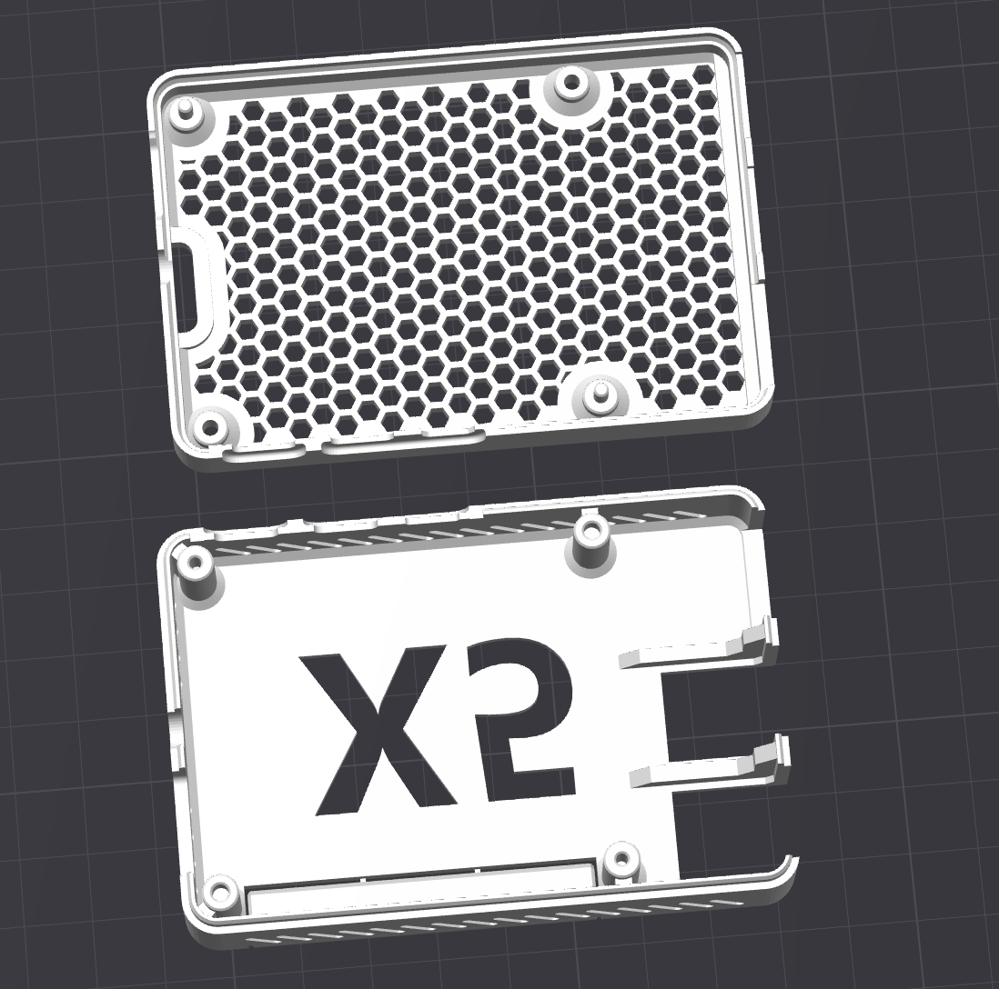 | TODO | 3D 打印
X5转接板 | 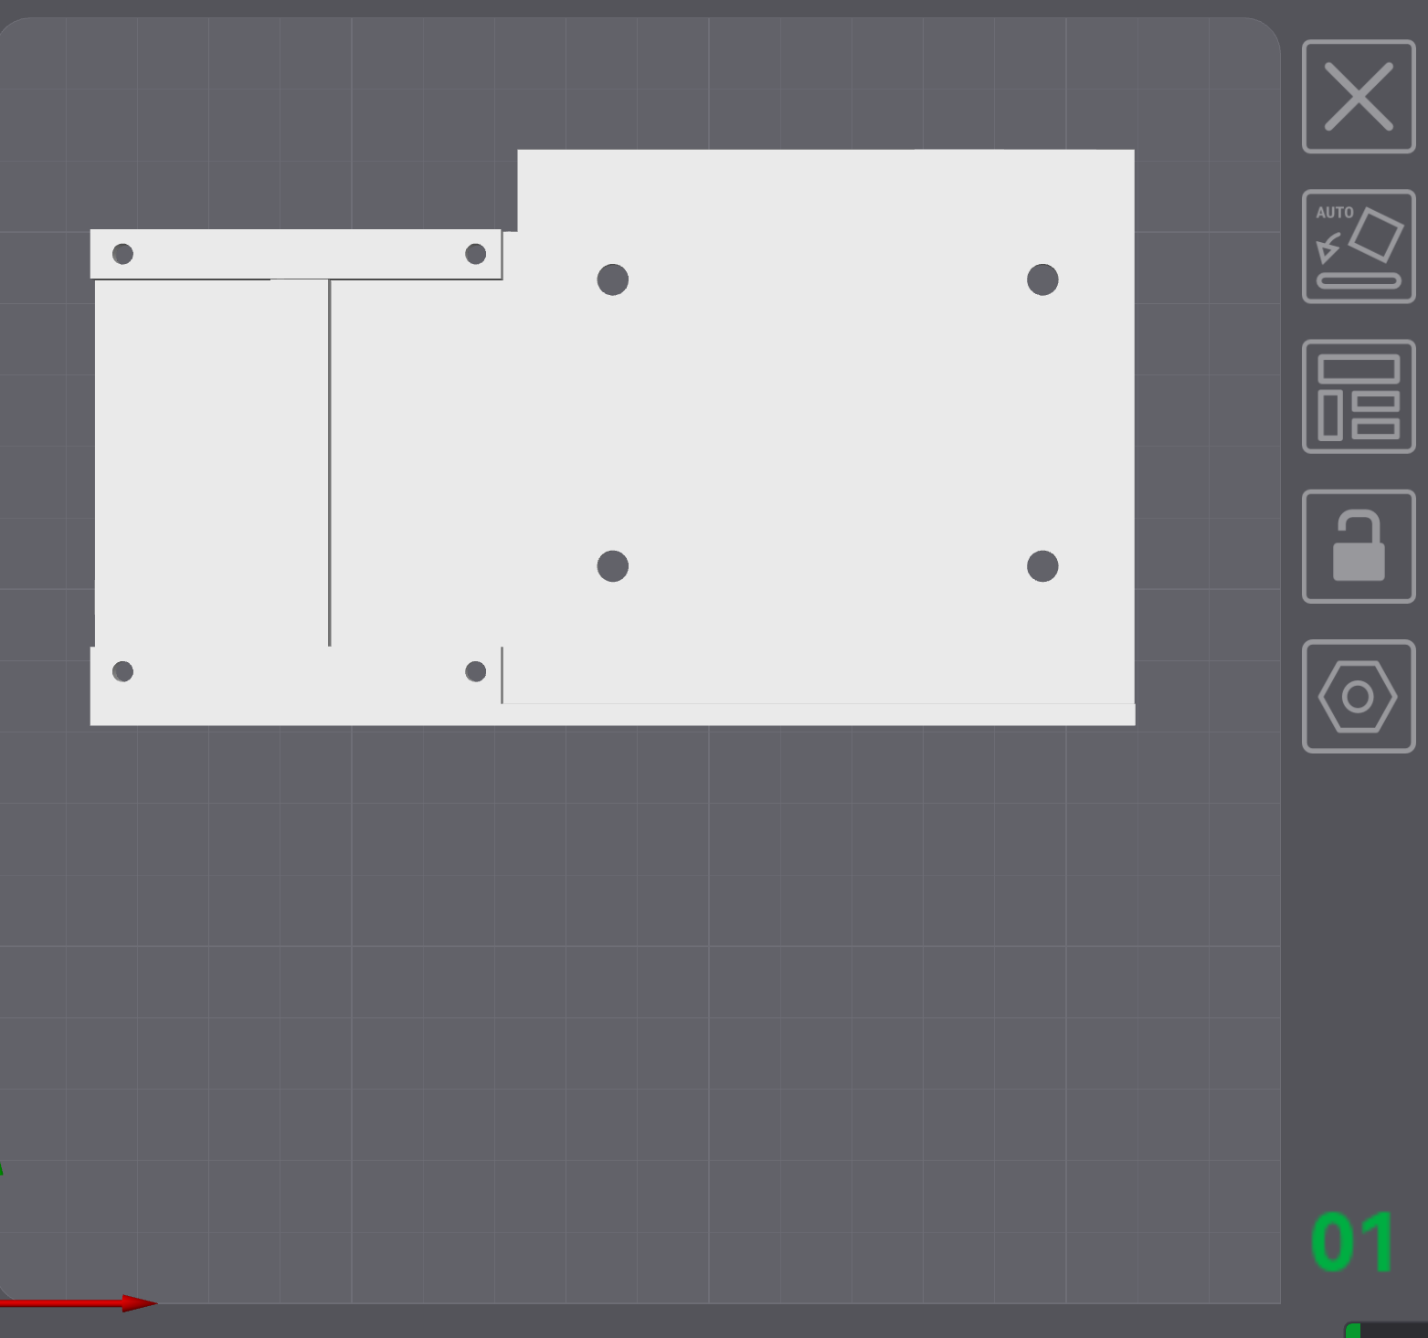 | TODO | 3D 打印
机械臂转接板 | 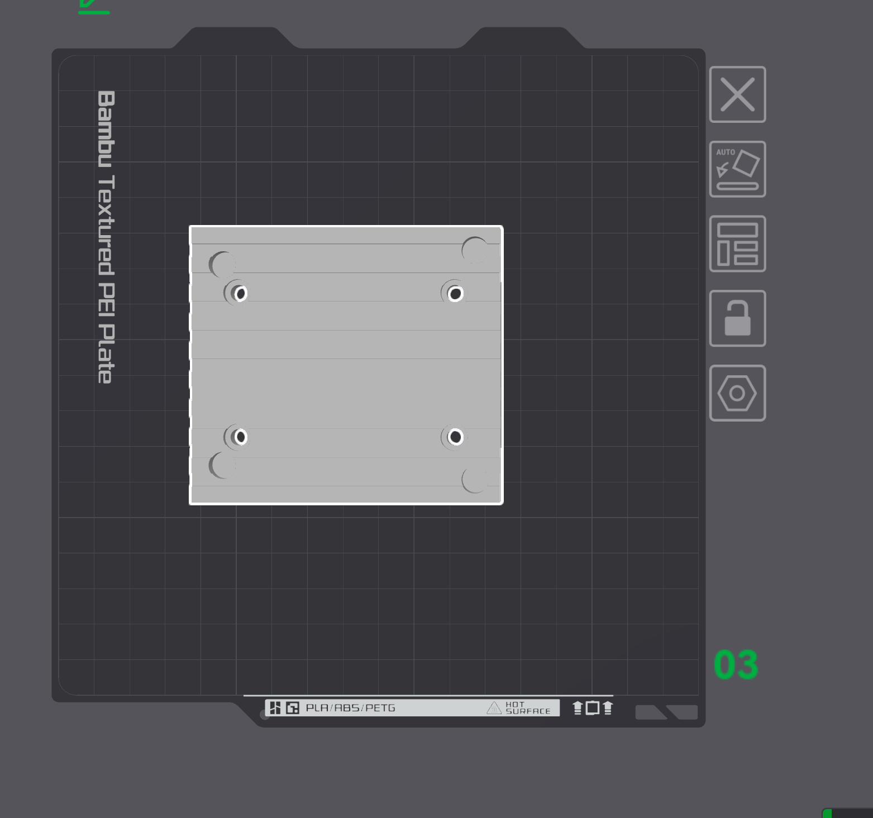 | TODO | 3D 打印
X5转接板固定螺丝 | 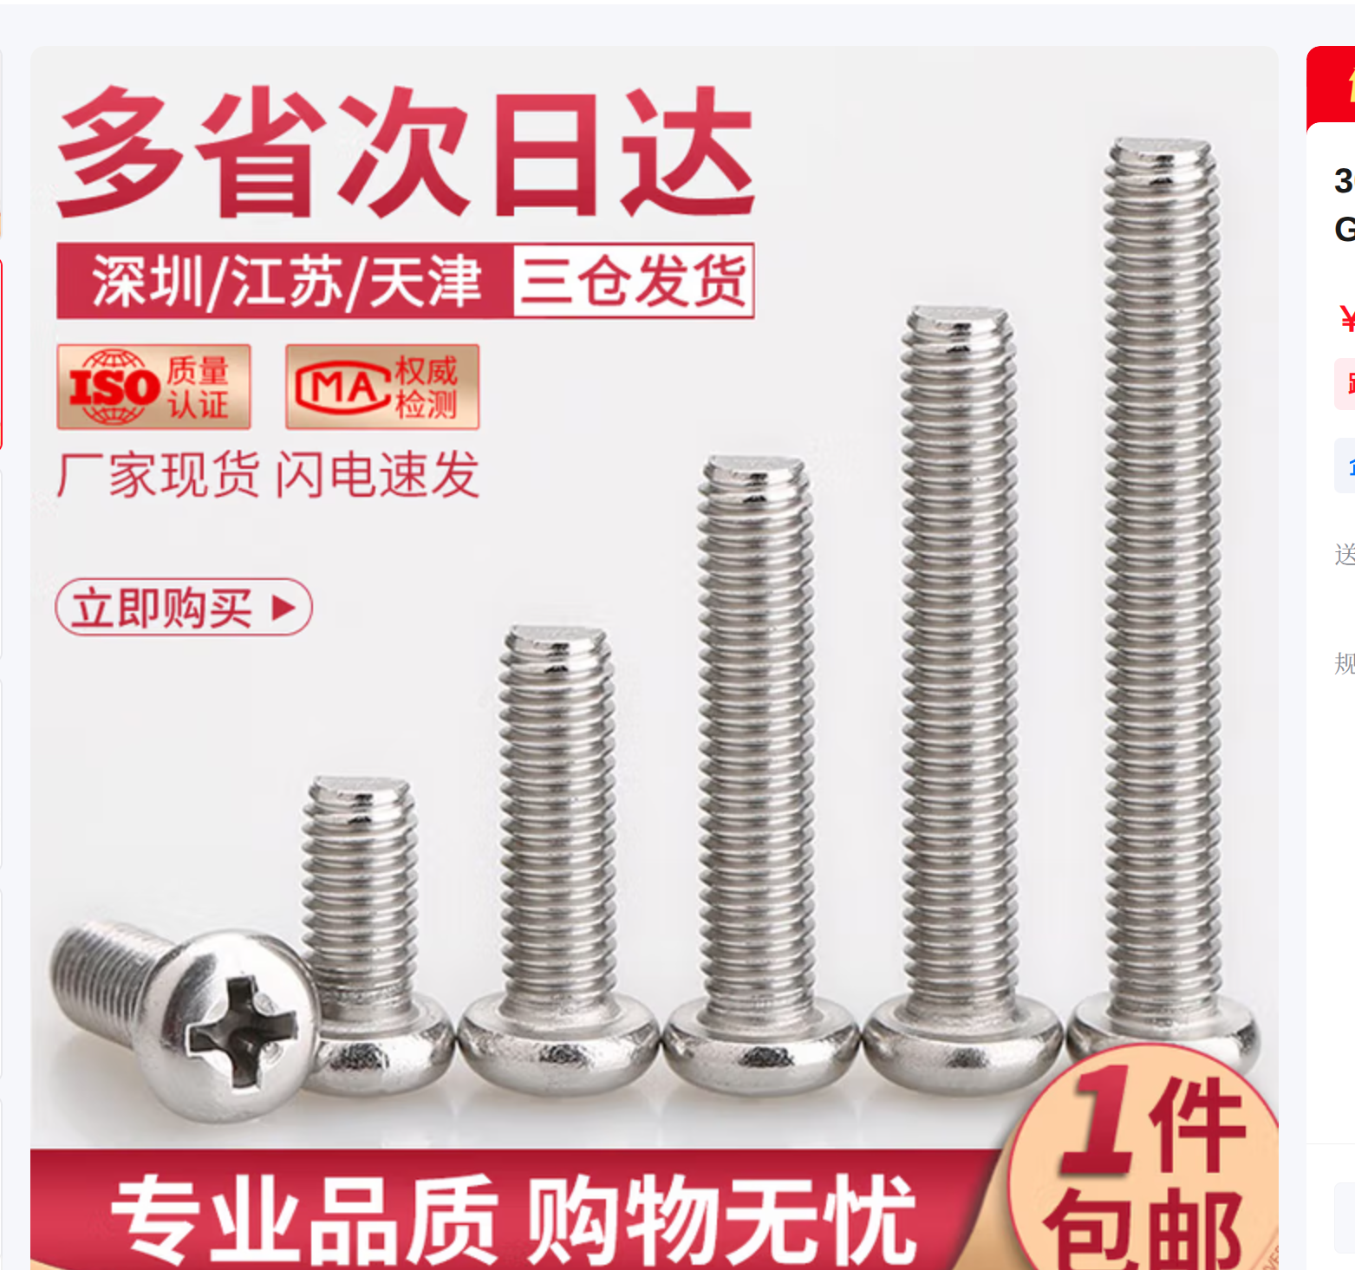 | 3.64元 | 京东 | 推荐规格m4x25mm
机械臂转接板固定螺丝 | 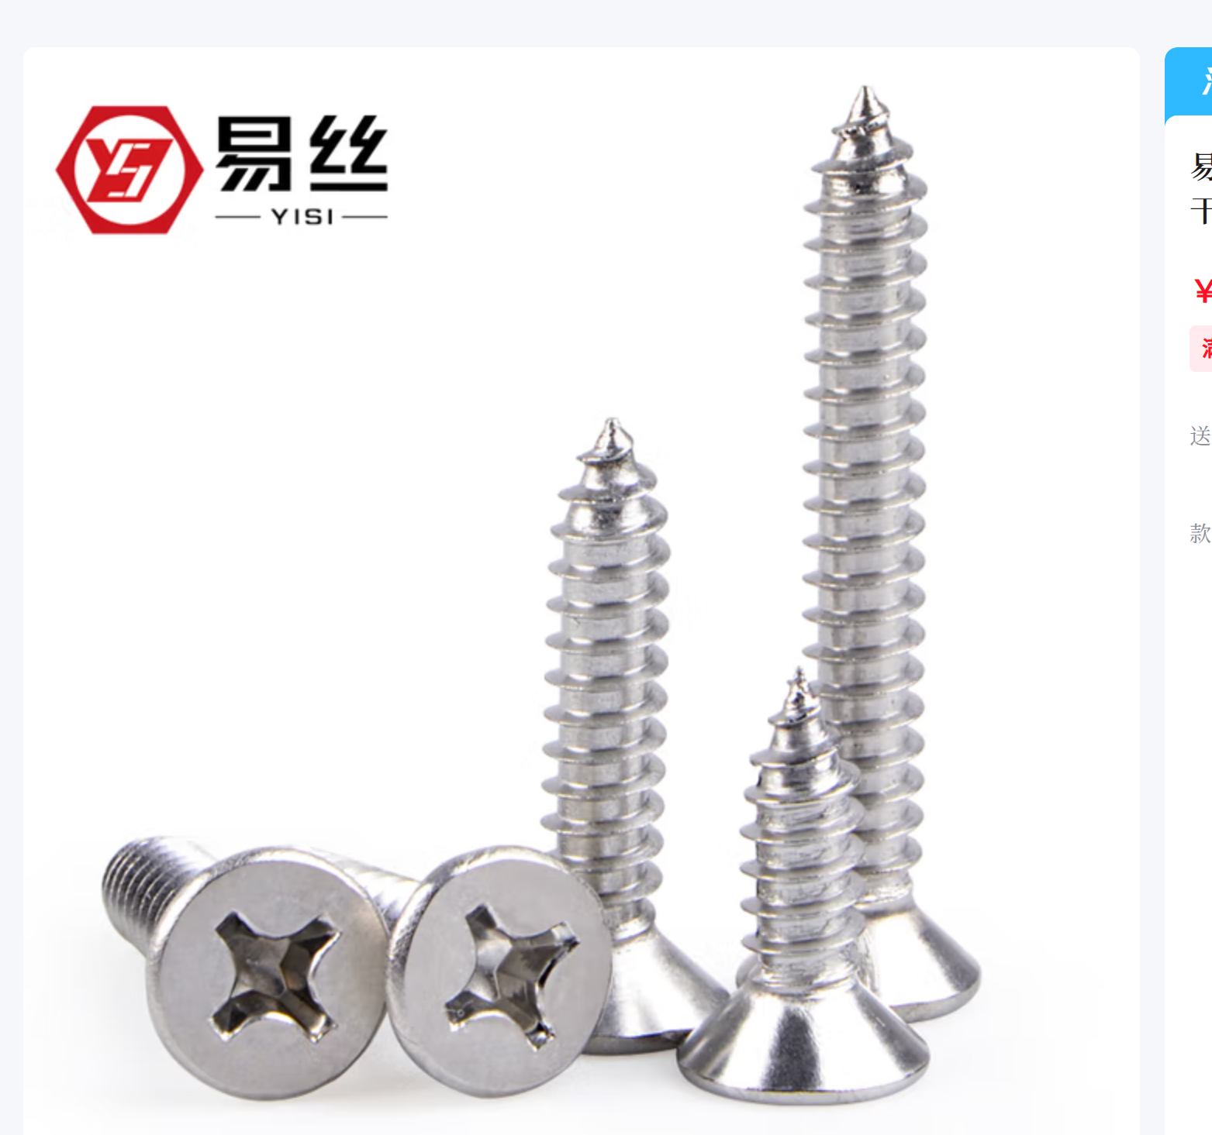 | 5元 | 京东 | 推荐规格m5x30mm

常用工具
斜口钳 | 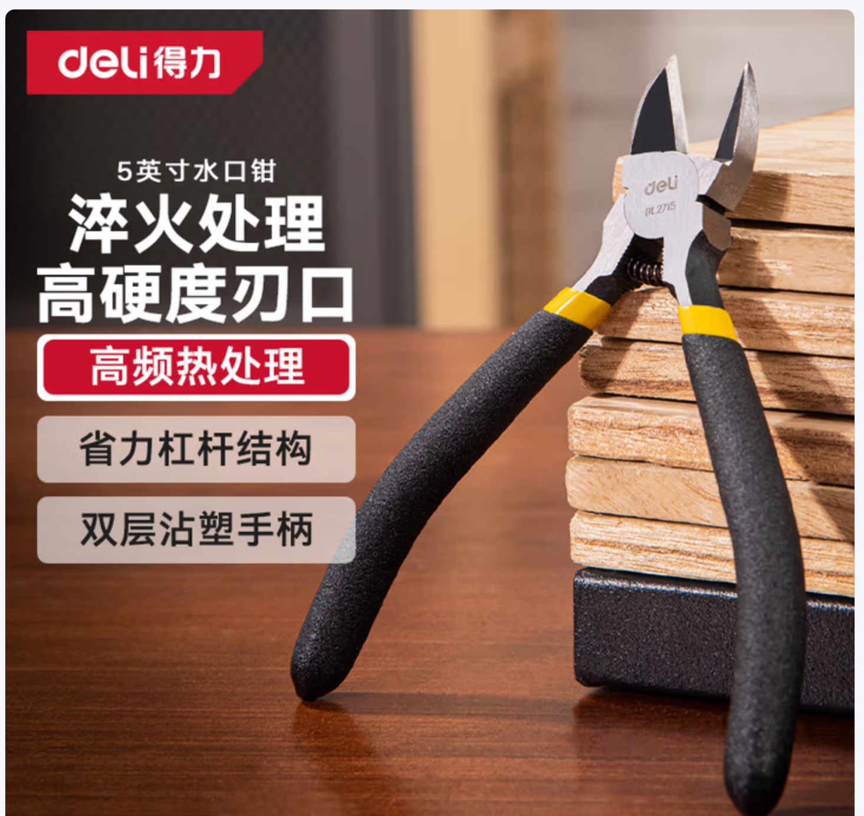 | 17元人民币起（价格会变动） | 京东 | 推荐最小型号，方便剪掉RDK电源转接板的 GPIO杜邦排针
扎带 | 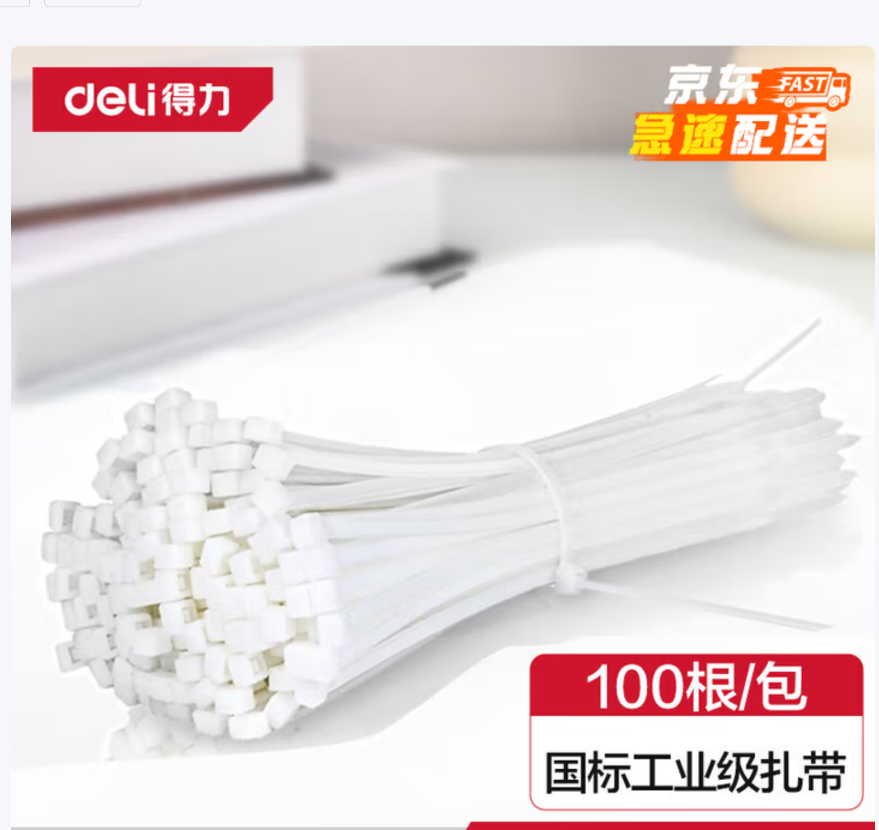 | 11.7元人民币起（价格会变动） | 京东 | 推荐白色4x250mm, 机械臂和机器狗配色相近， 有较大的捆扎范围
3D 打印机 | 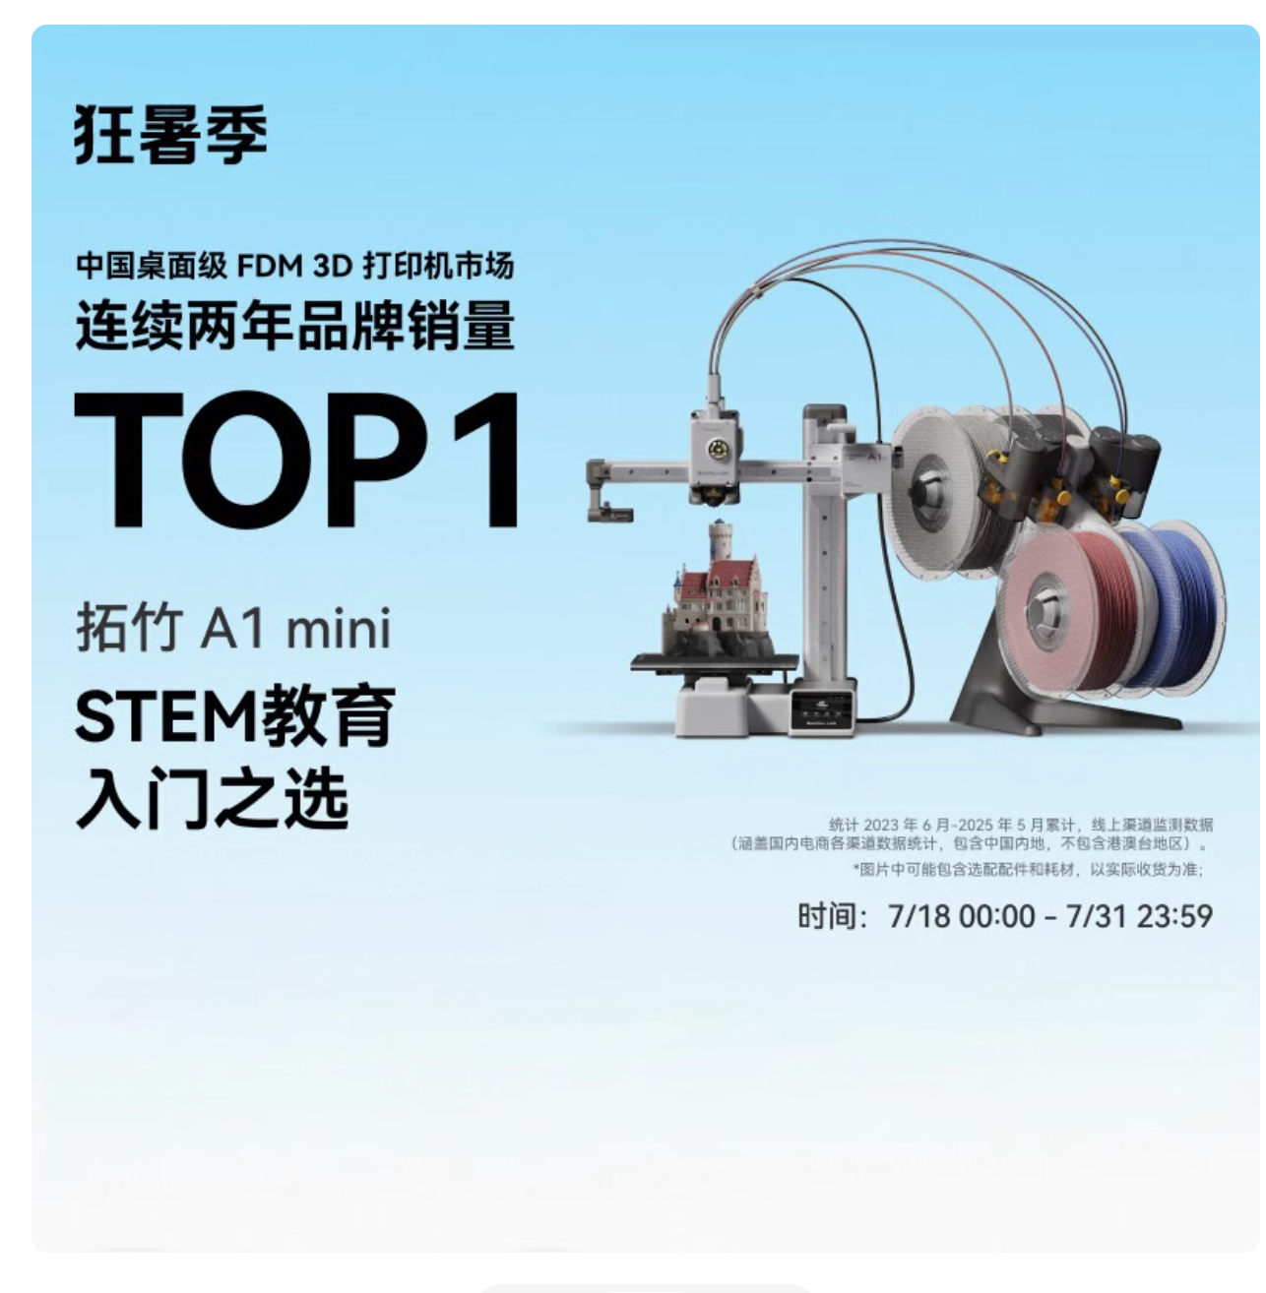 | 1399元人民币起（价格会变动） | 淘宝 | 推荐多色打印套装（2399）
3D 打印机耗材 | 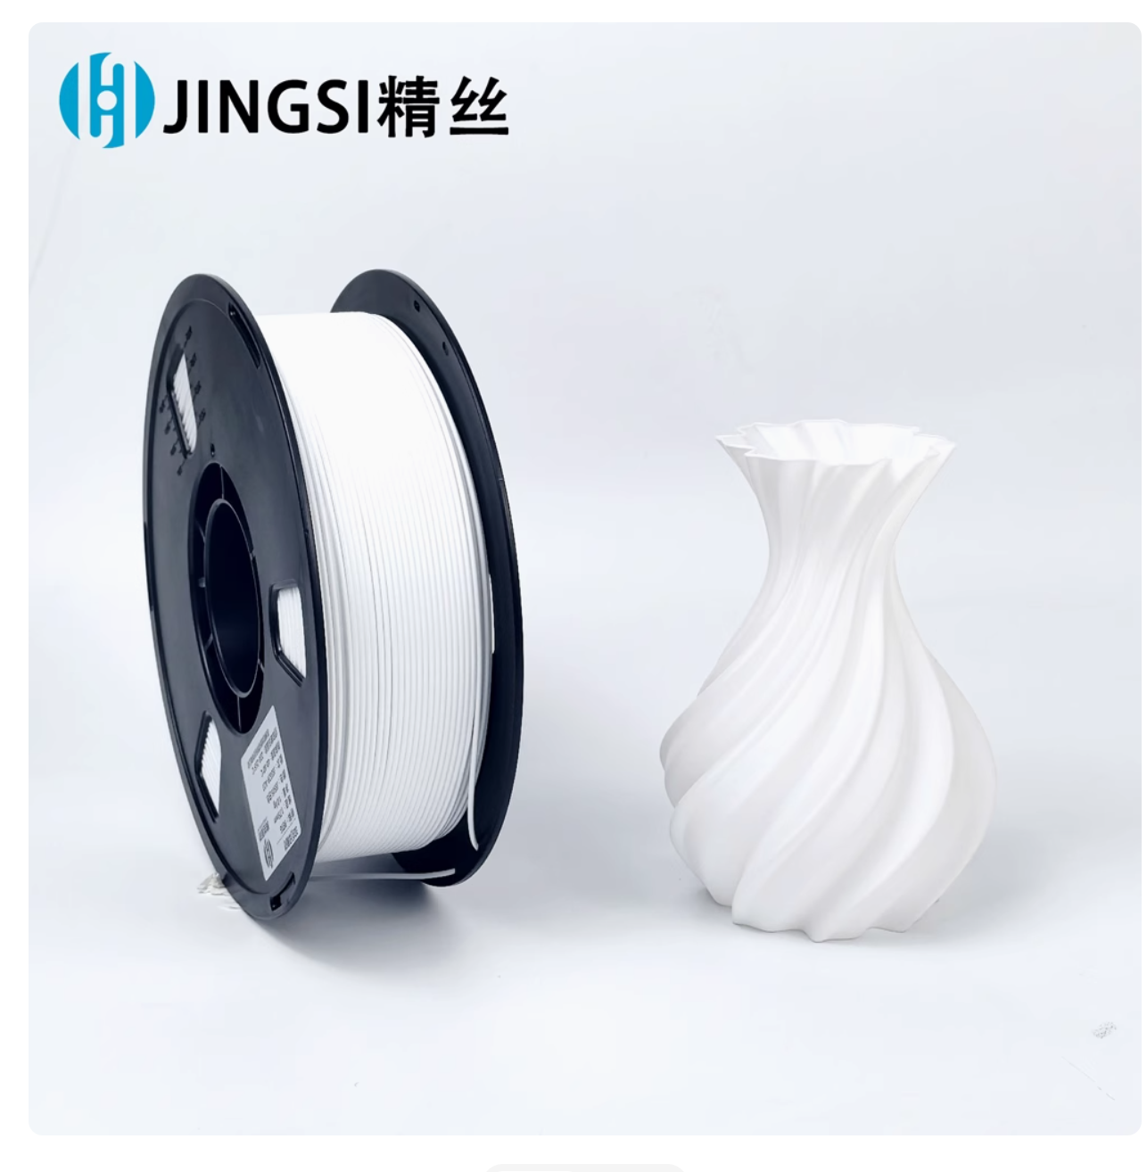 | 19.33元人民币起（价格会变动） | 淘宝 | 推荐白色PLA+材料，该材料无毒 且配色与机器狗相近,新手打印不容易翻车

